Лист1
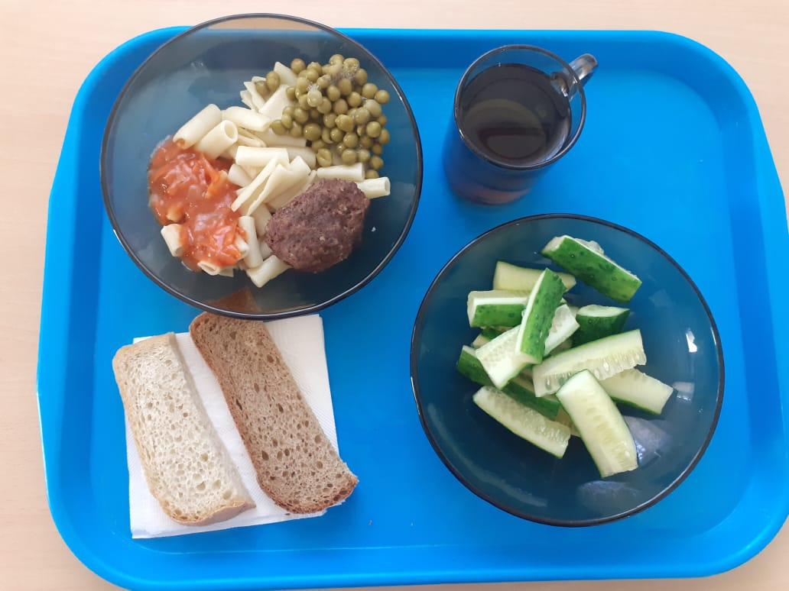
Школа | МБОУ ООШ №25 имени В.В.Буракова станицы Баракаевской |  |  | Отд./корп |  |  |  | День | 2021-10-22

Прием пищи | Раздел | № рец. | Блюдо | Выход, г | Цена | Калорийность | Белки | Жиры | Углеводы

1-4 классы | Закуска | 106 | Огурцы свежие | 60 |  | 8.40 | 0.48 | 0.06 | 1.50
 | Гор.блюдо | 386 | Котлета из говядины | 100 |  | 286.00 | 17.80 | 17.50 | 14.30
 | Гарнир | 300 | Макаронные изделия отварные с овощами | 150 |  | 174.00 | 3.00 | 7.80 | 23.02
 | Напиток | 518 | Сок яблочный | 200 |  | 92.00 | 1.00 | 0.20 | 0.20
 | Хлеб | 108 | Хлеб пшеничный | 42 |  | 82.25 | 2.66 | 0.28 | 27.22
 | Хлеб | 109 | Хлеб ржаной йодированный | 20 |  | 34.80 | 1.32 | 0.24 | 10.01
 |  |  |  |  | 75.17 | 677.45 | 26.26 | 26.08 | 76.25
5-9 классы | Закуска | 106 | Огурцы свежие | 110 |  | 15.40 | 0.88 | 0.11 | 2.75
 | Гор.блюдо | 386 | Котлета из говядины | 100 |  | 286.00 | 17.80 | 17.50 | 14.30
 | Гарнир | 300 | Макаронные изделия отварные с овощами | 220 |  | 255.20 | 4.40 | 11.44 | 33.76
 | Напиток | 518 | Сок яблочный | 200 |  | 92.00 | 1.00 | 0.20 | 0.20
 | Хлеб | 108 | Хлеб пшеничный | 50 |  | 117.50 | 3.80 | 0.40 | 38.88
 | Хлеб | 109 | Хлеб ржаной | 30 |  | 52.20 | 1.98 | 0.36 | 15.01
 |  |  |  |  | 77.41р. | 818.30 | 29.86 | 30.01 | 104.90
Завтрак | Закуска | 106 | Огурцы свежие | 110 |  | 15.40 | 0.88 | 0.11 | 2.75
сотрудники | Гор.блюдо | 386 | Котлета из говядины | 100 |  | 286.00 | 17.80 | 17.50 | 14.30
 | Гарнир | 300 | Макаронные изделия отварные с овощами | 220 |  | 255.20 | 4.40 | 11.44 | 33.76
 | Хлеб | 108 | Хлеб пшеничный | 50 |  | 117.50 | 3.80 | 0.40 | 38.88
 | Хлеб | 109 | Хлеб ржаной | 30 |  | 52.20 | 1.98 | 0.36 | 15.01
 | Напиток |  | Сок яблочный
 |  |  |  |  | 77.41р. | 726.30 | 28.86 | 29.81 | 104.70

